Formler
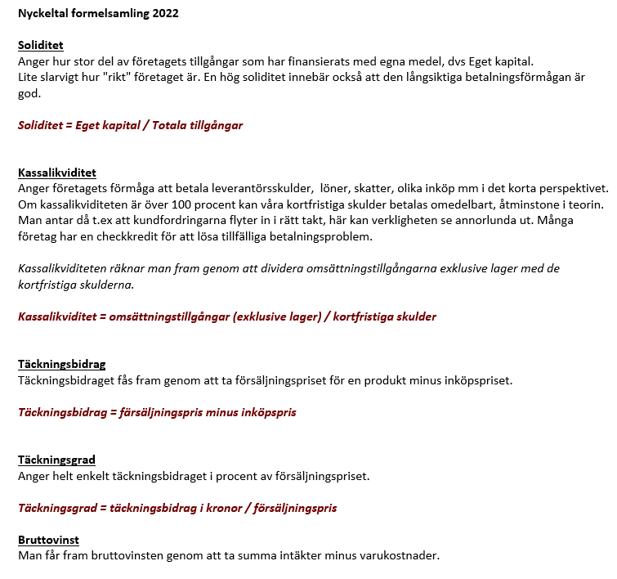

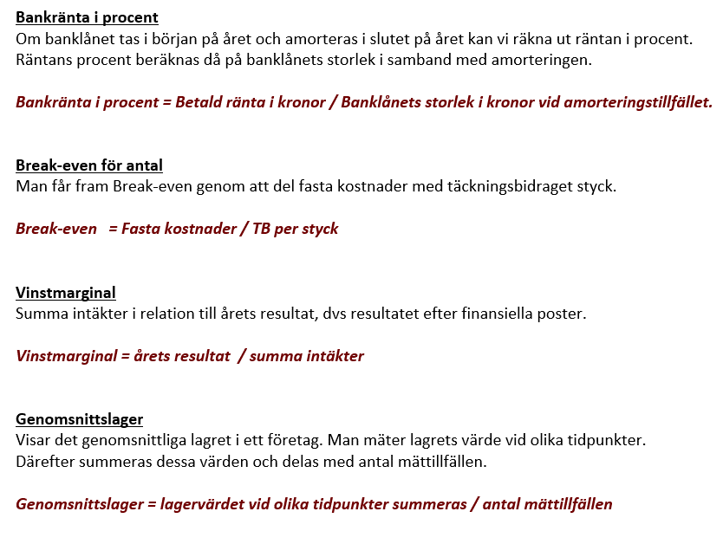

Självkost
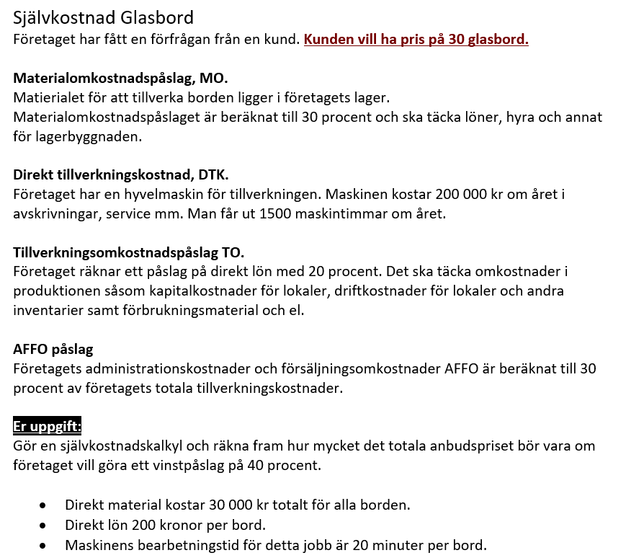
Självkostnadskalkyl 30 Glasbord
Belopp i kronor | Belopp
Direkt material | 30,000
Materialomkostnadspålägg MO | 9,000
Direkt lön | 6,000
Direkt tillverkningskostnad | 2,000
Tillverkningsomkostnadspålägg TO | 1,200
Tillverkningskostnad = | 48,200
AFFO påslag | 14,460
Självkostnad = | 62,660
Vinstpåslag | 25,064
Anbudspris = | 87,724

Förutsättningar (Täckningsgrad) | Ange procent
Materialomkostnadspålägg MO | 30.0%
Tillverkningsomkostnadspålägg TO | 20.0%
AFFO påslag | 30.0%
Vinstpåslag | 40.0%

Maskinens årskostnad | 200,000
Antal produktionstimmar | 1,500
Summa maskinkostnad/tim | 133.3
Antalet arbetade timmar | 15
Direkt tillverkningskostnad | 2,000

